Sheet1
入库清单 |  |  |  |  | 箱单信息
地址：（CZ3187）广东省东莞市凤岗镇五联村科研路9号 收件人：（CZ3187） 联系电话：18922869479 |  |  | 客户代码:CZ3187
 |  |  | 运输方式:TIR卡航

 |  |  | CZ3187-0710-13

序号 | 产品信息 | 外箱箱唛 |  | 数量 | 图片 | 重量 | 体积 | 产品名 | 材质
2 | 40243-Y07U0003-OB02 唱片收纳架 申购：PR2607100115 | CZ3187-0710-13-8 |  | 10 | 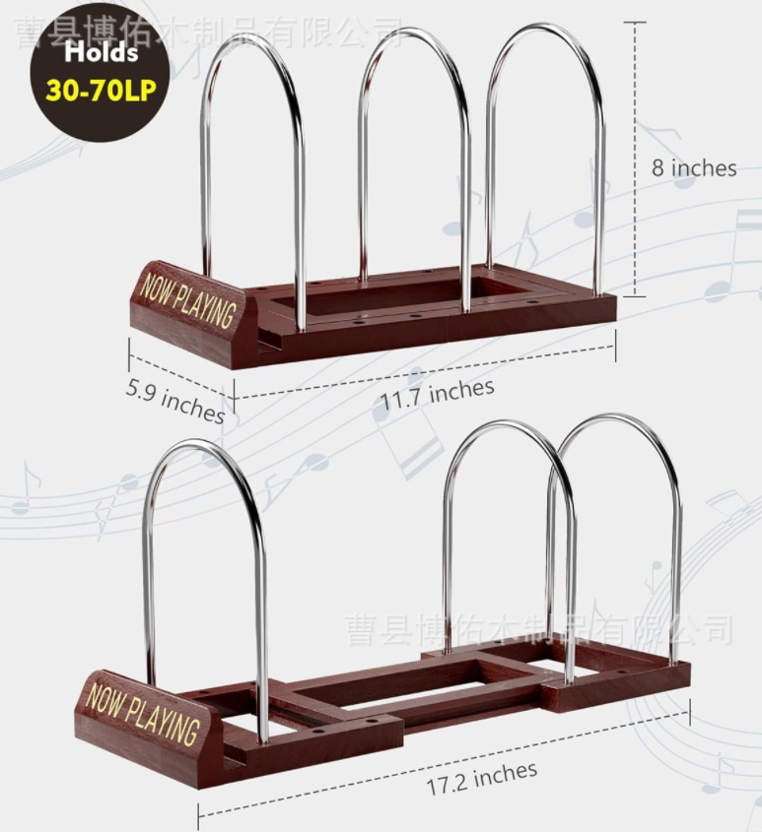 | 48 | 0.27 | 唱片收纳架 | 金属
 |  | CZ3187-0710-13-9 |  | 10
 |  | CZ3187-0710-13-10 |  | 10
 |  | CZ3187-0710-13-11 |  | 10
 |  | CZ3187-0710-13-12 |  | 10
 |  | CZ3187-0710-13-13 |  | 10

 |  |  |  |  |  | 总重量 | 总体积 | 密度
 |  |  |  |  |  | 48 | 0.27 | 177.78

